Bài 01
Đề bài
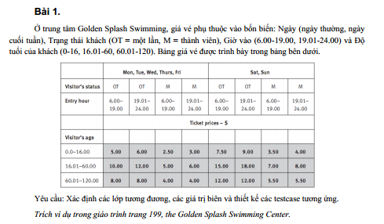

Bảng phân tích
Condition | Valid partition | Invalid partition
Ngày | Ngày thường: {Mon, Tue, Wed, Thurs, Fri} | Giá trị không thuộc các ngày trong tuần
 | Ngày cuối tuần: {Sat, Sun} | Để trống
Trạng thái khách | OT | Giá trị khác OT và M
 | M | Để trống
Giờ vào | 6.00 - 19.00 | < 6.00
 | 19.01-24.00 | > 24.00
 |  | Giá trị không phải số
 |  | Để trống
Độ tuổi của khách | 0.0-16.00 | < 0.0
 | 16.01-60.00 | > 120.00
 | 60.01-120.00 | Giá trị không phải số
 |  | Để trống

Bảng thiết kế test case
Condition | Test case type | Input |  |  |  | Expected Output
 |  | Ngày | Trạng thái khách | Giờ vào | Độ tuổi khách
Ngày | Ngày hợp lệ: Ngày thường | Mon | OT | 6.00 | 15.00 | 5.00
 | Ngày hợp lệ: Ngày cuối tuần | Sat | OT | 6.00 | 15.00 | 7.50
 | Giá trị không thuộc ngày trong tuần | Haz | OT | 6.00 | 15.00 | Ngày không thuộc ngày trong tuần
 | Để trống |  | OT | 6.00 | 15.00 | Ngày không được để trống
Trạng thái khách | Trạng thái hợp lệ: OT | Mon | OT | 6.00 | 15.00 | 5.00
 | Trạng thái hợp lệ: M | Mon | M | 6.00 | 15.00 | 2.50
 | Giá trị khác OT và M | Mon | HI | 6.00 | 15.00 | Trạng thái khách chỉ có thể là OT hoặc M
 | Để trống | Mon |  | 6.00 | 15.00 | Trạng thái khách không được để trống
Giờ vào | Giờ hợp lệ: 6.00 - 19.00 | Mon | OT | 6.00 | 15.00 | 5.00
 | Giờ hợp lệ: 19.01 - 24.00 | Mon | OT | 19.01 | 15.00 | 6.00
 | Giờ vào < 6.00 | Mon | OT | 5.9 | 15.00 | Giờ vào phải từ 6.00 đến 24.00
 | Giờ vào > 24.00 | Mon | OT | 24.1 | 15.00 | Giờ vào phải từ 6.00 đến 24.00
 | Giờ vào không phải số | Mon | OT | ABC | 15.00 | Giờ vào phải là số, nằm trong khoảng 6.00 - 24.00
 | Để trống | Mon | OT |  | 15.00 | Giờ vào không được để trống, và phải nằm trong khoảng 6.00 - 24.00
Độ tuổi của khách | Độ tuổi hợp lệ: 0.0-16.00 | Mon | OT | 6.00 | 15.00 | 5.00
 | Độ tuổi hợp lệ: 16.01-60.00 | Mon | OT | 6.00 | 17.00 | 10.00
 | Độ tuổi hợp lệ: 60.01-120.00 | Mon | OT | 6.00 | 62.00 | 8.00
 | Độ tuổi < 0 | Mon | OT | 6.00 | -0.10 | Độ tuổi phải từ 0.0 - 120.00
 | Độ tuổi > 120 | Mon | OT | 6.00 | 120.01 | Độ tuổi phải từ 0.0 - 120.00
 | Giá trị không phải số | Mon | OT | 6.00 | ABC | Độ tuổi phải là số, từ 0.0 - 120.00
 | Để trống | Mon | OT | 6.00 |  | Độ tuổi không được bỏ trống, là số từ 0.0 - 120.00

Bài 02
Đề bài
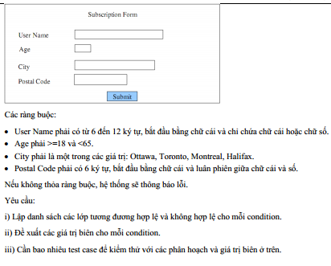

Bảng phân tích
Condition | Valid partition | Invalid partition
User Name | Có 6-12 ký tự, bắt đầu bằng chữ cái và chỉ chứa chữ cái hoặc chữ số. | Có ít hơn 6 ký tự
 |  | Có ít hơn 12 ký tự
 |  | Có từ 6-12 ký tự, bắt đầu bằng chữ số
 |  | Có từ 6-12 ký tự, bắt đầu bằng chữ cái, chứa ký tự khác chữ cái và chữ số
 |  | Để trống
Age | Nằm trong khoảng từ 18 và nhỏ hơn 65 | < 18
 |  | >=65
 |  | Không phải số
 |  | Để trống
City | {Ottawa, Toronto, Montreal, Halifax} | Không thuộc trong các giá trị hợp lệ
 |  | Không phải chữ
 |  | Để trống
Postal Code | Phải có 6 ký tự, bắt đầu bằng chữ cái và luân phiên giữa chữ cái và số | Tổng số ký tự khác 6
 |  | Có 6 ký tự, bắt đầu bằng ký tự khác chữ cái
 |  | Có 6 ký tự, bắt đầu bằng chữ cái nhưng không luân phiên giữa chữ cái và số
 |  | Để trống

Bảng thiết kế test case
Condition | Test case type | Input |  |  |  | Expected Output
 |  | User name | Age | City | Postal Code
User name | User name hợp lệ | kennex | 21 | Ottawa | A1B2C3 | OK
 | User name < 6 ký tự | kenne | 21 | Ottawa | A1B2C3 | User name phải thuộc khoảng từ 6-12 ký tự
 | User name > 12 ký tự | kennex1234567 | 21 | Ottawa | A1B2C3 | User name phải thuộc khoảng từ 6-12 ký tự
 | User name có 6-12 ký tự, bắt đầu bằng số | 1kennex | 21 | Ottawa | A1B2C3 | User name bắt đầu bằng chữ, có từ 6-12 ký tự
 | User name có 6-12 ký tự, bắt đầu bằng cái, có ký tự đặc biệt | kennex$ | 21 | Ottawa | A1B2C3 | User name không được chứa ký tự khác chữ cái và số
 | User name để trống |  | 21 | Ottawa | A1B2C3 | User name không được để trống, bắt đầu bằng chữ, có từ 6-12 ký tự
Age | Age hợp lệ (từ 18 đến nhỏ hơn 65) | kennex | 21 | Ottawa | A1B2C3 | OK
 | Age < 18 | kennex | 17 | Ottawa | A1B2C3 | Age phải từ 18 và nhỏ hơn 65
 | Age >=65 | kennex | 65 | Ottawa | A1B2C3 | Age phải từ 18 và nhỏ hơn 65
 | Không phải số | kennex | ABC | Ottawa | A1B2C3 | Age phải là số, từ 18 và nhỏ hơn 65
 | Để trống | kennex |  | Ottawa | A1B2C3 | Age không được để trống, phải là số, từ 18 và nhỏ hơn 65
City | City là giá trị hợp lệ: {Ottawa, Toronto, Montreal, Halifax} | kennex | 21 | Ottawa | A1B2C3 | OK
 | City không thuộc tập giá trị hợp lệ | kennex | 21 | Okini | A1B2C3 | City phải thuộc một trong các giá trị sau: {Ottawa, Toronto, Montreal, Halifax}
 | Để trống | kennex | 21 |  | A1B2C3 | City không được để trống
Postal Code | Postal code hợp lệ | kennex | 21 | Ottawa | A1B2C3 | OK
 | Postal code có tổng số ký tự khác 6 | kennex | 21 | Ottawa | A1B2 | Postal code phải có tổng số ký tự bằng 6
 | Có 6 ký tự, bắt đầu bằng ký tự khác chữ cái | kennex | 21 | Ottawa | 1CB2C3 | Postal code phải bắt đầu bằng chữ
 | Có 6 ký tự, bắt đầu bằng chữ cái nhưng không luân phiên giữa chữ cái và số | kennex | 21 | Ottawa | AAB2C3 | Postal code có tổng 6 ký tự, phải luân phiên giữa chữ và số, ví dụ như: D4A4I7
 | Để trống | kennex | 21 | Ottawa |  | Postal code phải được điền

Bài 03
Đề bài

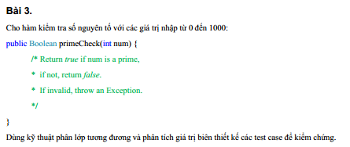

Bảng phân tích
Condition | Valid partition | Invalid partition
num | Nằm trong khoảng từ 0 đến 1000 | < 0
 |  | >1000
 |  | Số thực
 |  | Không phải số
 |  | Để trống

Bảng thiết kế test case
Condition | Test case type | Input | Expected Output
 |  | num
num | Từ 0 - 1000 | 13 | Số 13 là số nguyên tố
 | < 0 | -1 | Số phải từ khoảng 0 - 1000
 | > 1000 | 1001 | Số phải từ khoảng 0 - 1000
 | Số thực | 5.3 | Số phải là số nguyên từ 0 - 1000
 | Không phải số | ABC | Số phải là số nguyên từ 0 - 1000
 | Để trống |  | Không được để trống

